Confluenze
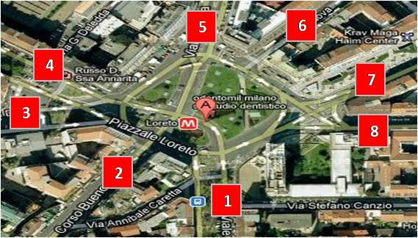
1 | Piazzale Loreto |  | a | 3 | Largo Paolo D'Ancona | 3
1a | Viale Abruzzi | 1 | b | 9 | Piazza 24 Maggio | 9
1b | Corso Buenos Aires | 2 | c | 8 | Piazza 5 Giornate | 8
1c | Viale Andrea Doria | 3 | d | 15 | Piazza del Tricolore | 15
1d | Viale Brianza | 4 | e | 2 | Piazza Duomo | 2
1e | Viale Monza | 5 | f | 4 | Piazza Medaglie D'Oro | 4
1f | Via Padova | 6 | g | 11 | Piazza Missori | 11
1g | Via Costa | 7 | h | 13 | Piazza Napoli | 13
1h | Via Porpora | 8 | i | 12 | Piazza Resistenza Partigiana | 12
 |  |  | l | 7 | Piazzale Cadorna | 7
2 | Piazza Duomo |  | m | 10 | Piazzale Cimitero Monumentale | 10
2a | Via Marconi | 1 | n | 6 | Piazzale Corvetto | 6
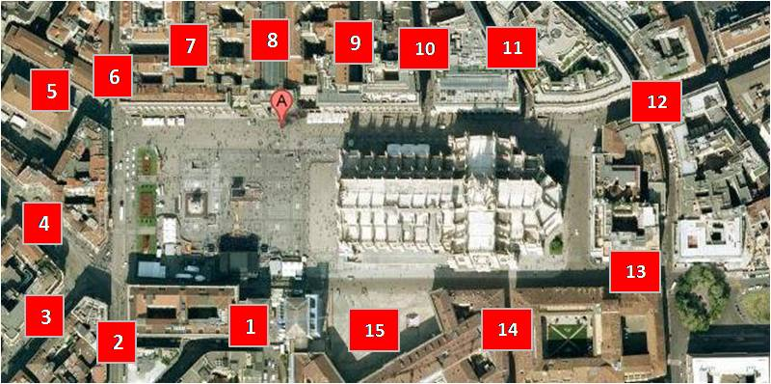
2b | Via Mazzini | 2 | o | 14 | Piazzale di Porta Lodovica | 14
2c | Via Torino | 3 | p | 16 | Piazzale Giovanni dalle Bande Nere | 16
2d | Via Orefici | 4 | q | 5 | Piazzale Lodi | 5
2e | Via Mercanti | 5 | r | 1 | Piazzale Loreto | 1
2f | Via Mengoni | 6 | s | 17 | Piazza Cavour | 17
2g | Via Silvio Pellico | 7 | t | 18 | #N/A | 18
2h | Galleria Vittorio Emanuele II | 8 | u | 19 | #N/A | 19
2i | Via Foscolo | 9 | v | 20 | #N/A | 20
2l | Via San Raffaele | 10 | z | 21 | #N/A | 21
2m | Via Santa Radegonda | 11 | aa | 22 | #N/A | 22
2n | Corso Vittorio Emanuele II | 12 | ab | 23 | #N/A | 23
2o | Via Arcivescovado | 13 | ac | 24 | #N/A | 24
2p | Via Palazzo Reale | 14 | ad | 25 | #N/A | 25
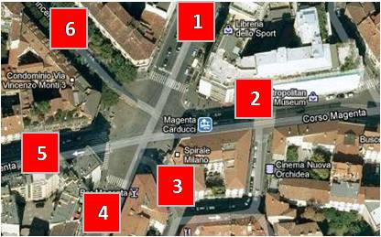
2q | Piazzetta Reale | 15 | ae | 26 | #N/A | 26
 |  |  | af | 27 | #N/A | 27
3 | Largo Paolo D'Ancona |  | ag | 28 | #N/A | 28
3a | Via Carducci | 1 | ah | 29 | #N/A | 29
3b | Corso Magenta | 2 | ai | 30 | #N/A | 30
3c | Via Terraggio | 3 | al | 31 | #N/A | 31
3d | Via Carducci | 4 | am | 32 | #N/A | 32
3e | Corso Magenta | 5 | an | 33 | #N/A | 33
3f | Via Vincenzo Monti | 6 | ao | 34 | #N/A | 34
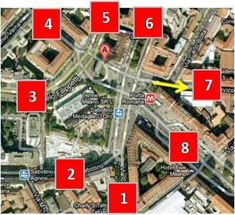
 |  |  | ap | 35 | #N/A | 35
4 | Piazza Medaglie D'Oro |  | aq | 36 | #N/A | 36
4a | Via Crema | 1 | ar | 37 | #N/A | 37
4b | Viale Sabotino | 2 | as | 38 | #N/A | 38
4c | Viale Filippetti | 3 | at | 39 | #N/A | 39
4d | Corso di Porta Romana | 4 | au | 40 | #N/A | 40
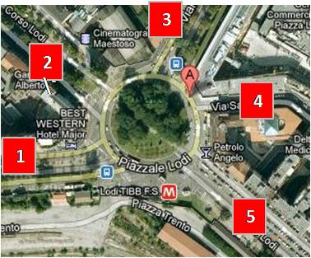
4e | Viale Caldara | 5 | av | 41 | #N/A | 41
4f | Viale Monte Nero | 6 | az | 42 | #N/A | 42
4g | Via Muratori | 7 | ba | 43 | #N/A | 43
4h | Corso Lodi | 8 | bb | 44 | #N/A | 44
 |  |  | bc | 45 | #N/A | 45
5 | Piazzale Lodi |  | bd | 46 | #N/A | 46
5a | Viale Isonzo | 1 | be | 47 | #N/A | 47
5b | Corso Lodi | 2 | bf | 48 | #N/A | 48
5c | Viale Umbria | 3 | bg | 49 | #N/A | 49
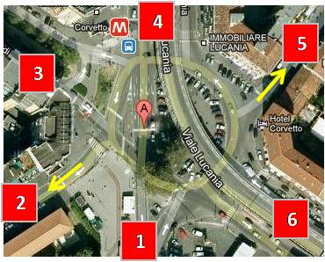
5d | Via Sannio | 4 | bh | 50 | #N/A | 50
5e | Corso Lodi | 5 | bi | 51 | #N/A | 51
 |  |  | bl | 52 | #N/A | 52
6 | Piazzale Corvetto |  | bm | 53 | #N/A | 53
6a | Viale Enrico Martini | 1 | bn | 54 | #N/A | 54
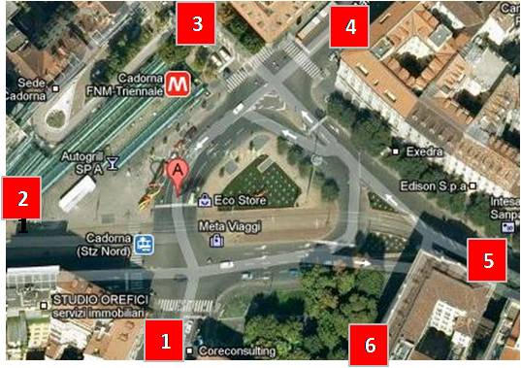
6b | Via Polesine | 2 | bo | 55 | #N/A | 55
6c | Corso Lodi | 3 | bp | 56 | #N/A | 56
6d | Viale Lucania | 4 | bq | 57 | #N/A | 57
6e | Via Martinengo | 5 | br | 58 | #N/A | 58
6f | Via Marochetti | 6 | bs | 59 | #N/A | 59
 |  |  | bt | 60 | #N/A | 60
7 | Piazzale Cadorna |  | bu | 61 | #N/A | 61
7a | Via Carducci | 1 | bv | 62 | #N/A | 62
7b | Via Boccaccio | 2 | bz | 63 | #N/A | 63
7c | Via Paleocapa | 3 |  | 64 | #N/A | 64
7d | Via Minghetti | 4 |  | 65 | #N/A | 65
7e | Foro Buonaparte dispari | 5 |  | 66 | #N/A | 66
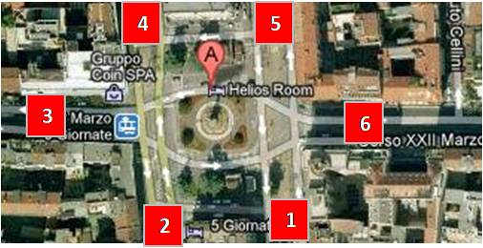
7f | Via San Nicolao | 6 |  | 67 | #N/A | 67
 |  |  |  | 68 | #N/A | 68
8 | Piazza 5 Giornate |  |  | 69 | #N/A | 69
8a | Viale Monte Nero | 1 |  | 70 | #N/A | 70
8b | Viale Regina Margherita | 2 |  | 71 | #N/A | 71
8c | Corso di Porta Vittoria | 3 |  | 72 | #N/A | 72
8d | Viale Bianca Maria | 4 |  | 73 | #N/A | 73
8e | Viale Premuda | 5 |  | 74 | #N/A | 74
8f | Corso XXII Marzo | 6 |  | 75 | #N/A | 75
 |  |  |  | 76 | #N/A | 76
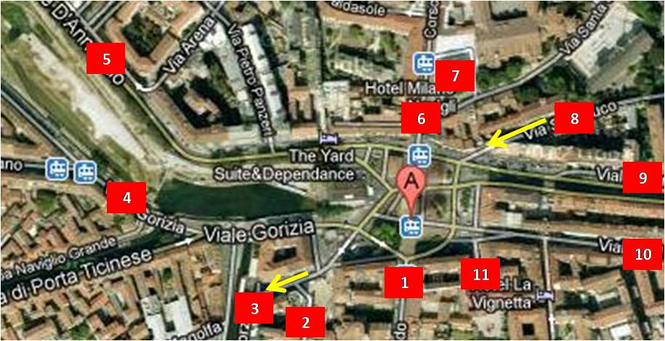
9 | Piazza 24 Maggio |  |  | 77 | #N/A | 77
9a | Corso San Gottardo | 1 |  | 78 | #N/A | 78
9b | Corso Manusardi | 2 |  | 79 | #N/A | 79
9c | Via Scoglio di Quarto | 3 |  | 80 | #N/A | 80
9d | Viale Gorizia | 4 |  | 81 | #N/A | 81
9e | Via Gabriele D'annunzio | 5 |  | 82 | #N/A | 82
9f | Corso di Porta Ticinese | 6 |  | 83 | #N/A | 83
9g | Piazza Sant'Eustorgio | 7 |  | 84 | #N/A | 84
9h | Via Sanbuco | 8 |  | 85 | #N/A | 85
9i | Viale Gian Galeazzo | 9 |  | 86 | #N/A | 86
9l | Viale Col Di Lana | 10 |  | 87 | #N/A | 87
9m | Via Trincea delle Frasche | 11 |  | 88 | #N/A | 88
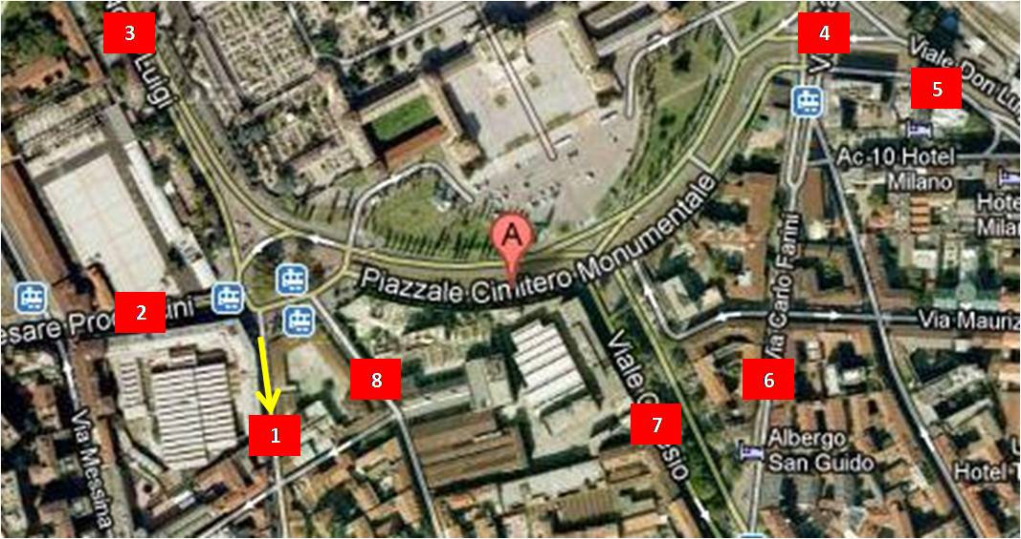
 |  |  |  | 89 | #N/A | 89
10 | Piazzale Cimitero Monumentale |  |  | 90 | #N/A | 90
10a | Via Niccolini | 1 |  | 91 | #N/A | 91
10b | Via Procaccini | 2 |  | 92 | #N/A | 92
10c | Via Nono | 3 |  | 93 | #N/A | 93
10d | Via Farini | 4 |  | 94 | #N/A | 94
10e | Via Giuseppe Ferrari | 5 |  | 95 | #N/A | 95
10f | Via Farini | 6 |  | 96 | #N/A | 96
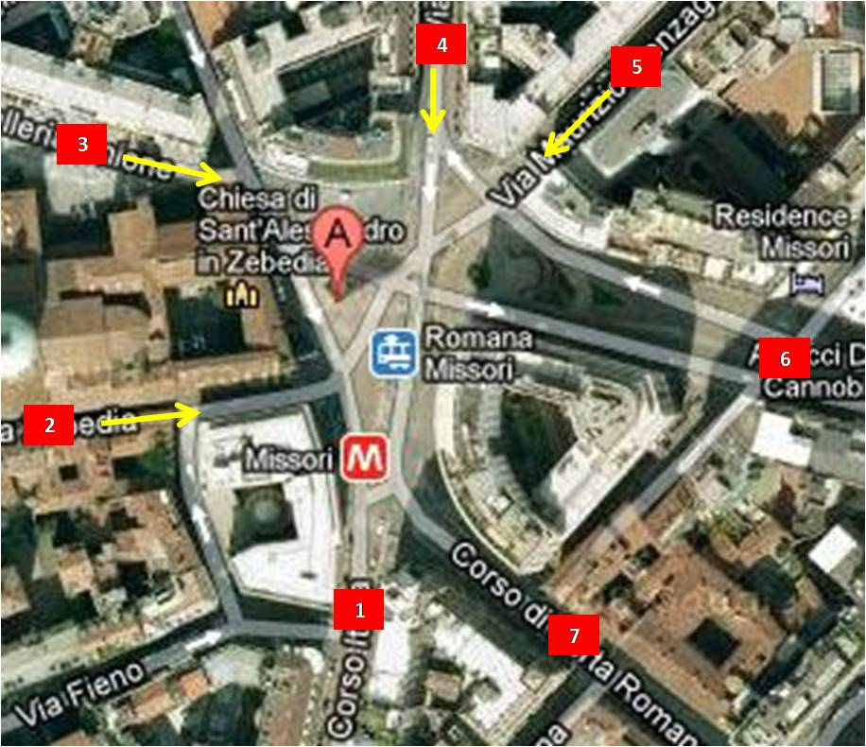
10g | Via Ceresio | 7 |  | 97 | #N/A | 97
10h | Via Bramante | 8 |  | 98 | #N/A | 98
 |  |  |  | 99 | #N/A | 99
11 | Piazza Missori |  |  | 100 | #N/A | 100
11a | Corso Italia | 1 |  | 101 | #N/A | 101
11b | Via Zebedia | 2 |  | 102 | #N/A | 102
11c | Via Unione | 3 |  | 103 | #N/A | 103
11d | Via Mazzini | 4 |  | 104 | #N/A | 104
11e | Via Gonzaga | 5 |  | 105 | #N/A | 105
11f | Via Albricci | 6 |  | 106 | #N/A | 106
11g | Corso di Porta Romana | 7 |  | 107 | #N/A | 107
 |  |  |  | 108 | #N/A | 108
 |  |  |  | 109 | #N/A | 109
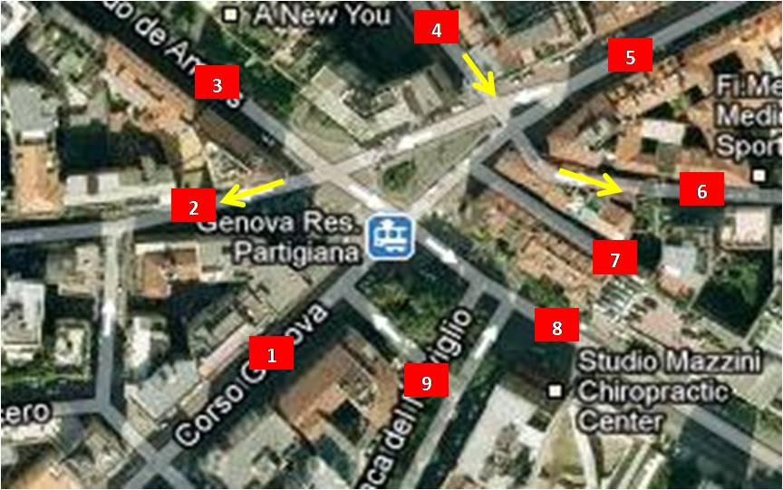
 |  |  |  | 110 | #N/A | 110
12 | Piazza Resistenza Partigiana |  |  | 111 | #N/A | 111
12a | Corso di Porta Genova | 1 |  | 112 | #N/A | 112
12b | Via San Vincenzo | 2 |  | 113 | #N/A | 113
12c | Via De Amicis | 3 |  | 114 | #N/A | 114
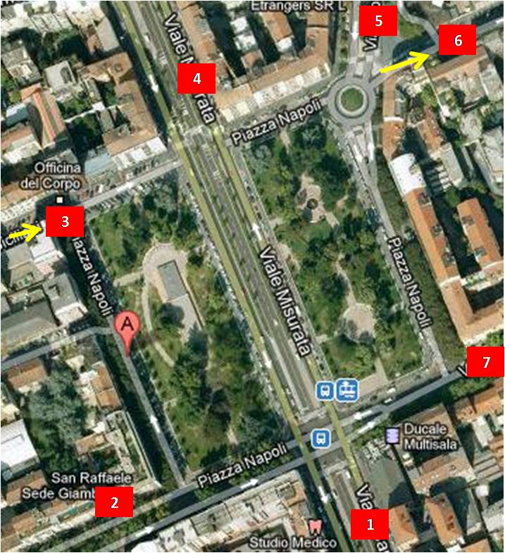
12d | Via Camminadella | 4 |  | 115 | #N/A | 115
12e | Via Cesare Correnti | 5 |  | 116 | #N/A | 116
12f | Via Mora | 6 |  | 117 | #N/A | 117
12g | Via Fabbri | 7 |  | 118 | #N/A | 118
12h | Via De Amicis | 8 |  | 119 | #N/A | 119
12i | Via Conca del Naviglio | 9 |  | 120 | #N/A | 120
 |  |  |  | 121 | #N/A | 121
13 | Piazza Napoli |  |  | 122 | #N/A | 122
13a | Viale Troya | 1 |  | 123 | #N/A | 123
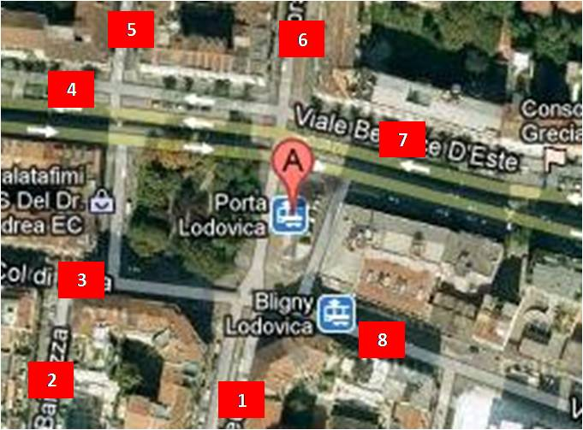
13b | Via Giambellino | 2 |  | 124 | #N/A | 124
13c | Via Vespri Siciliani | 3 |  | 125 | #N/A | 125
13d | Viale Misurata | 4 |  | 126 | #N/A | 126
13e | Via Washington | 5 |  | 127 | #N/A | 127
13f | Via Cola Di Rienzo | 6 |  | 128 | #N/A | 128
13g | Via Solari | 7 |  | 129 | #N/A | 129
 |  |  |  | 130 | #N/A | 130
14 | Piazzale di Porta Lodovica |  |  | 131 | #N/A | 131
14a | Via Teulliè | 1 |  | 132 | #N/A | 132
14b | Via Bainsizza | 2 |  | 133 | #N/A | 133
14c | Viale Col di Lana | 3 |  | 134 | #N/A | 134
14d | Viale Gian Galeazzo | 4 |  | 135 | #N/A | 135
14e | Via Borgazzi | 5 |  | 136 | #N/A | 136
14f | Corso Italia | 6 |  | 137 | #N/A | 137
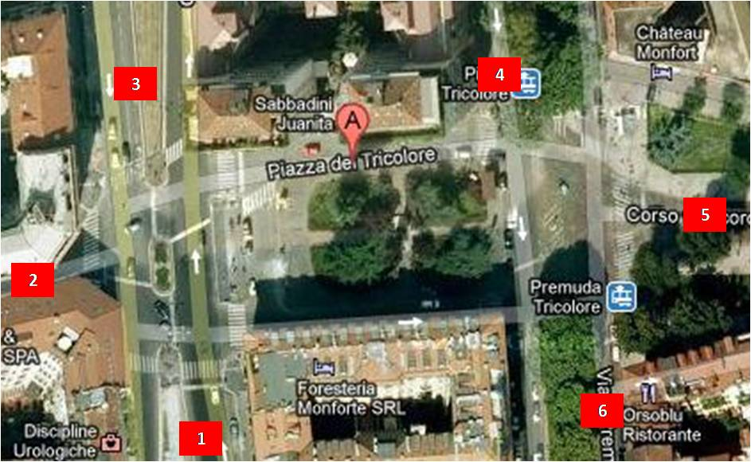
14g | Viale Beatrice D'Este | 7 |  | 138 | #N/A | 138
14h | Viale Bligny | 8 |  | 139 | #N/A | 139
 |  |  |  | 140 | #N/A | 140
15 | Piazza del Tricolore |  |  | 141 | #N/A | 141
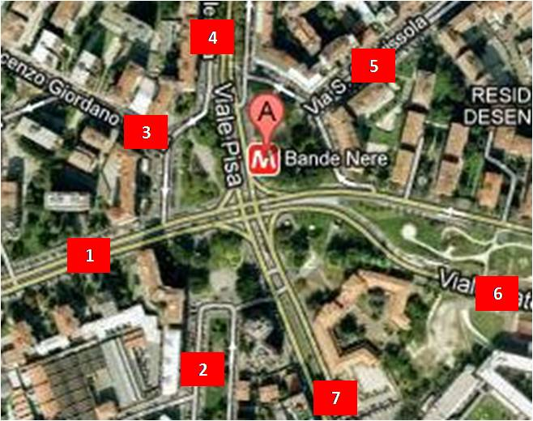
15a | Viale Bianca Maria | 1 |  | 142 | #N/A | 142
15b | Corso Monforte | 2 |  | 143 | #N/A | 143
15c | Viale Majno | 3 |  | 144 | #N/A | 144
15d | Viale Piave | 4 |  | 145 | #N/A | 145
15e | Corso Concordia | 5 |  | 146 | #N/A | 146
15f | Viale Premuda | 6 |  | 147 | #N/A | 147
 |  |  |  | 148 | #N/A | 148
16 | Piazzale Giovanni dalle Bande Nere |  |  | 149 | #N/A | 149
16a | Viale San Gimignano | 1 |  | 150 | #N/A | 150
16b | Viale Legioni Romane | 2
16c | Via Vincenzo Orsini | 3
16d | Viale Pisa | 4
16e | Via Anguissola | 5
16f | Viale Caterina da Forlì | 6
16g | Via Bruno D'Alviano | 7

17 | Piazza Cavour
17a | Via Senato | 1
17b | Via Manzoni | 2
17c | Via Fatebenefratelli | 3
17d | Via Turati | 4
17e | Via Manin | 5
17f | Via Palestro | 6
17g | Via del vecchio Politecnico | 7

Statali_immagine
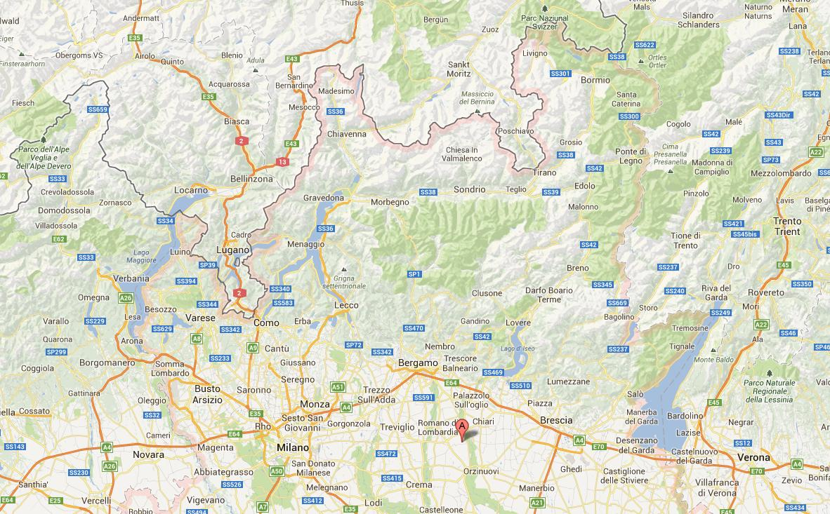
SS38 Stelvio
SS36 como & spluga

SS402 Valeriana
SS39 Aprica
SS42 Tonale

SS470 V.Brembana
SS583 Lariana
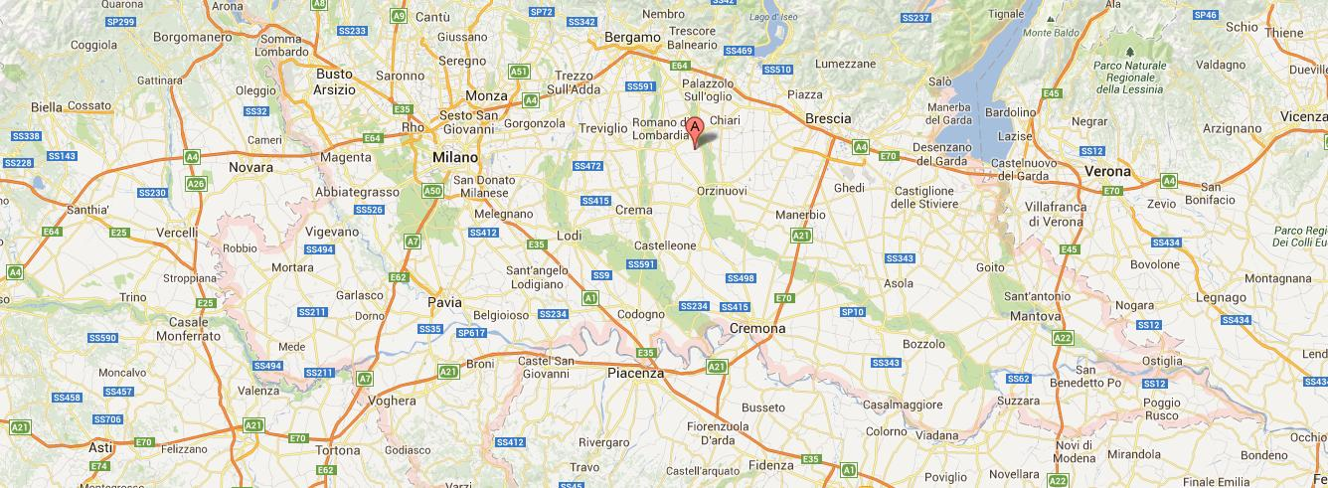
SS233 Varesina
SS527 Bustese
SS237 del Caffaro

SS412 Val Tidone
SS596 dei Cairoli
SS35 Giovi
SS496 Virgiliana

MM Milano
